Avance por objetivo
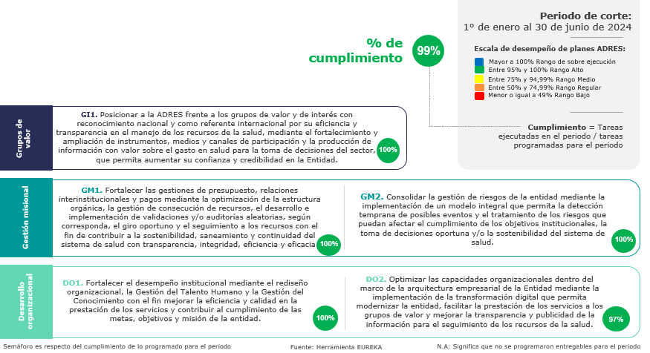
Cumplimiento Plan de Acción 2024
por Objetivo Estratégico 2023 - 2026

